TDSheet
 |  |  | Прайс-лист

 |  |  | ООО «Интер Игрушка»

 |  |  | В валютах цен.
 |  |  | Цены указаны на 21.08.2019

Номенклатура.Артикул | Производство Тайланд/ Forest Market | Изображение | Ценовая группа/ Номенклатура/ Характеристика номенклатуры | Остаток/ НАЛИЧИЕ СКЛАДА ШТ | Базовая | РРЦ | СПЕЦ-ЦЕНА -действие до 15-го сентября 2019 г

 |  |  | НОВЫЙ ГОД
 |  |  | Искусственные елки
 |  |  | Елки искусственные Forest Market
217409 | Производство Тайланд/ Forest Market | 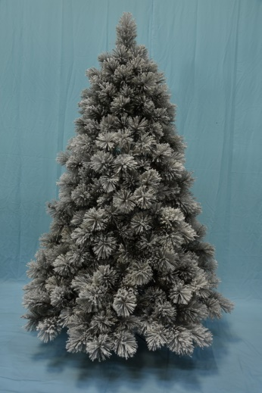 | ICELAND PINE 150 см. Искусственная сосна Forest Market (леска) | 1.000 | 6,163.56 | 8,628.98 | 4006.314
217413 | Производство Тайланд/ Forest Market |  | ICELAND PINE 180 см. Искусственная сосна Forest Market (леска) | 4.000 | 9,354.54 | 13,096.36 | 6080.451
217421 | Производство Тайланд/ Forest Market |  | ICELAND PINE 210 см. Искусственная сосна Forest Market (леска) | 5.000 | 14,967.42 | 20,954.39 | 9728.823
217425 | Производство Тайланд/ Forest Market |  | ICELAND PINE 225 см. Искусственная сосна Forest Market (леска) | 5.000 | 19,117.80 | 26,764.92 | 12426.57
333409 | Производство Тайланд/ Forest Market | 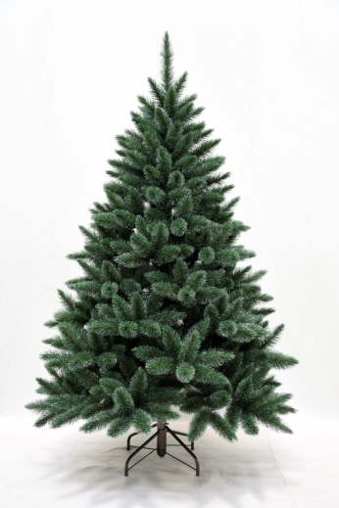 | SIBERIA PINE 150 см. Искусственная сосна Forest Market (леска) | 1.000 | 6,784.44 | 9,498.22 | 4409.886
405409 | Производство Тайланд/ Forest Market | 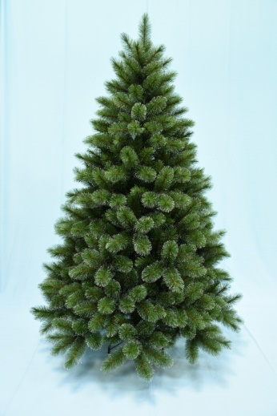 | PRINCESSE PINE (леска + ПВХ) 150 см. Искусственная сосна Forest Market | 3.000 | 5,260.32 | 7,364.45 | 3419.208
405413 | Производство Тайланд/ Forest Market |  | PRINCESSE PINE 180 см. Искусственная сосна Forest Market (леска + ПВХ) | 4.000 | 7,665.06 | 10,731.08 | 4982.289
405421 | Производство Тайланд/ Forest Market |  | PRINCESSE PINE 210 см. Искусственная сосна Forest Market (леска + ПВХ) | 5.000 | 12,399.66 | 17,359.52 | 8059.779
536425 | Производство Тайланд/ Forest Market | 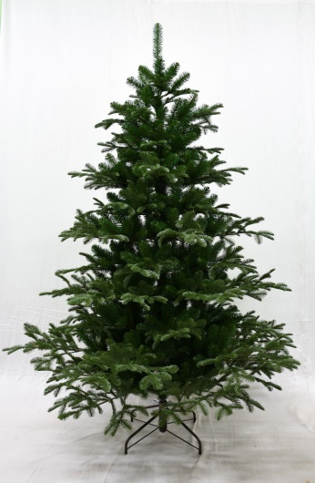 | TORONTO SPRUCE 225 см. Искусственная елка Forest Market (PE + ПВХ) | 3.000 | 14,919.06 | 20,886.68 | 9697.389
536409 | Производство Тайланд/ Forest Market |  | TORONTO SPRUCE 150 см. Искусственная елка Forest Market (PE + ПВХ) | 5.000 | 5,411.64 | 7,576.30 | 3517.566
536413 | Производство Тайланд/ Forest Market |  | TORONTO SPRUCE 180 см. Искусственная елка Forest Market (PE + ПВХ) | 6.000 | 8,264.10 | 11,569.74 | 5371.665
536421 | Производство Тайланд/ Forest Market |  | TORONTO SPRUCE 210 см. Forest Market Искусственная елка (PE + ПВХ) | 6.000 | 13,087.62 | 18,322.67 | 8506.953
527409 | Производство Тайланд/ Forest Market |  | VIRGINIA PINE 150 см. Искусственная сосна Forest Market (ПВХ) | 7.000 | 5,364.84 | 7,510.78 | 3487.146
527413 | Производство Тайланд/ Forest Market | 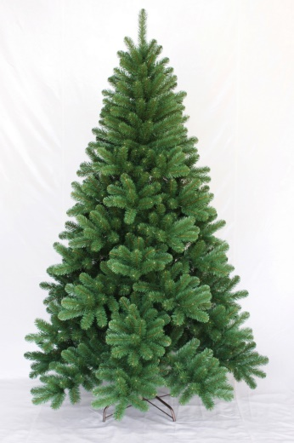 | VIRGINIA PINE 180 см. Искусственная сосна Forest Market (ПВХ) | 4.000 | 8,181.42 | 11,453.99 | 5317.923
527425 | Производство Тайланд/ Forest Market |  | VIRGINIA PINE 225 см. Искусственная сосна Forest Market (ПВХ) | 7.000 | 12,988.56 | 18,183.98 | 8442.564
527421 | Производство Тайланд/ Forest Market |  | VIRGINIA PINE 210 см. Искусственная сосна Forest Market (ПВХ) | 10.000 | 10,522.98 | 14,732.17 | 6839.937
578409 | Производство Тайланд/ Forest Market | 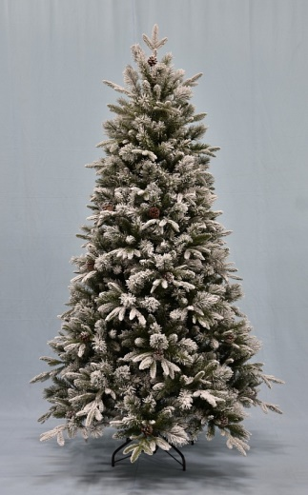 | ICE QUEEN FIR заснеженная с шишками 150 см. Искусственная елка Forest Market (PE + леска + ПВХ). | 5.000 | 6,895.20 | 9,653.28 | 4481.88
590409 | Производство Тайланд/ Forest Market | 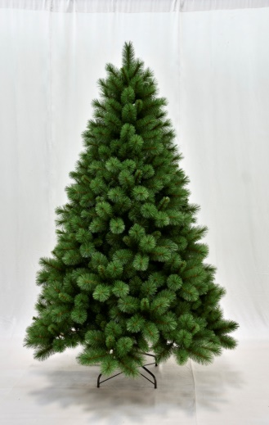 | ROCKY MOUNTAIN PINE 150 см. Искусственная сосна Forest Market (мягкая леска) | 7.000 | 5,417.10 | 7,583.94 | 3521.115
590430 | Производство Тайланд/ Forest Market |  | ROCKY MOUNTAIN PINE 225 см. Искусственная сосна Forest Market (мягкая леска) | 6.000 | 15,190.50 | 21,266.70 | 9873.825
382585_74153 | производство Black Box | 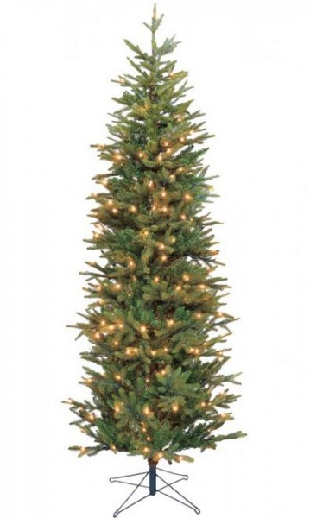 | Black Box Ель Фантазия стройная 1.55 | 2.000 | 5,900.00 | 8,260.00 | 3835
788683_73538 | производство Triumph Tree | 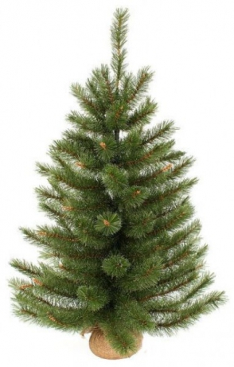 | Сосна Сказочная 90 см в мешочке | 1.000 | 2,165.00 | 3,031.00 | 1407.25
788096_73212 | производство Triumph Tree | 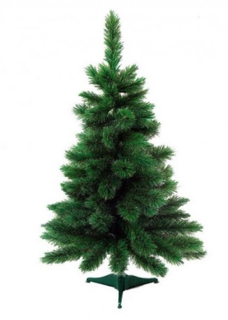 | Елка Триумф де Люкс 90 см | 7.000 | 1,990.00 | 2,786.00 | 1293.5

